（別紙4）取得資産の写真
事業主の名称： |  |  | （別紙4）

 | ※対象資産がその事業に直接供していることが、わかるように具体的に説明を記載してください。

写真 ①
 |  | ①資産の名称

 |  | （機能、役割説明、使用目的等）

 |  | （耐用年数）

 |  | （取得価額）

写真 ②
 |  | ②資産の名称

 |  | （機能、役割説明、使用目的等）

 |  | （耐用年数）

 |  | （取得価額）

写真 ③
 |  | ③資産の名称

 |  | （機能、役割説明、使用目的等）

 |  | （耐用年数）

 |  | （取得価額）

写真 ④
 |  | ④資産の名称

 |  | （機能、役割説明、使用目的等）

 |  | （耐用年数）

 |  | （取得価額）

 |  |  |  | 2

（別紙5）位置図（平面図）
 | 事業主の名称：
 |  |  | （別紙5）

前年中に新設・増設した対象設備（資産）の設置場所を建物平面図に、「番号（※）」を付して表示してください。 「番号（※）」は、添付書類（「前年中取得資産明細書」及び「取得資産の写真」）の写真番号と一致させてください。

位置図（平面図）

 |  | ・・・家屋平面図に資産の位置を表示

見本

①

②

（別紙６）位置図（周辺図）
 | 事業主の名称： | （別紙６）

見本

位置図（周辺地図）

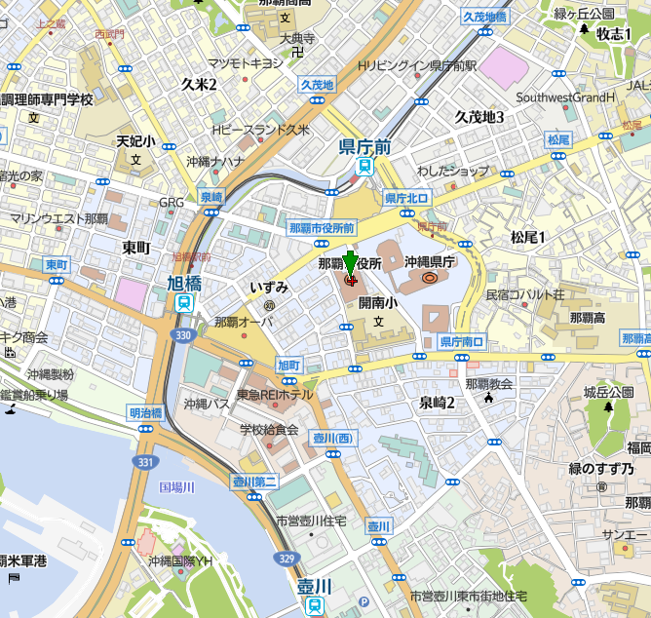

 | ②課税免除適用資産で前年中に減少した資産がある場合

